QUÀ TẾT - CHECK NEW
CHECK GIÁ QUÀ TẾT 2020
STT | TÊN SP | NGUỒN | LINK MUA | GIÁ | THÀNH PHẦN | MINH HỌA
1 | Giỏ Quà Tết Phát Tài - CQ648 | ALOOLA | https://aloola.vn/gio-qua-tet-xuan-phat-tai/ | 800.000₫ | Số lượng : 8 món '-Lô 6 hũ nước yến sào Thiên Hoàng có đường 70ml '- Bánh quy bơ Pháp Lu 708 '- Bánh quy bơ Meriden Sugar Free 200g '- Sô-cô-la Kitkat 119g '- Đậu hòa lan Tài Tài lon 180g '- Cà phê G7 Cappuccino Hazenut/Mocha 12g*18g '- Trà lài Tam Châu lon 100g '- Nho khô Hương Việt hộp 150g | 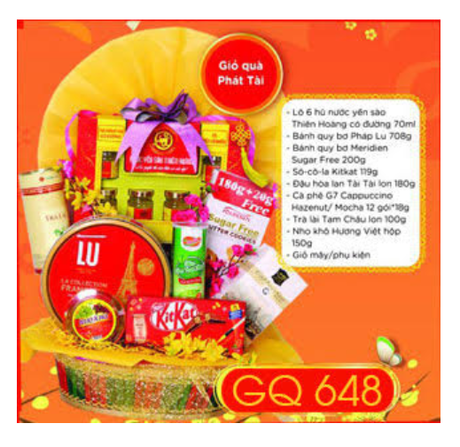
2 | Giỏ Quà Tết Phát Lộc - GQ698 | ALOOLA | https://aloola.vn/1-gio-qua-tet-phat-loc/ | 890.000₫ | Số lượng : 9 Món '-Vang đỏ Chateau Đà Lạt Cabernet Sauvigon 750ml '- Bánh Oreo Big 352,8g '- Bánh quy bơ Hollanda hộp nhỏ 300g '- Kẹo Michoco hộp giấy lục giác 200g '- Khoai tây chiên Slide 100g '- Đậu hòa lan Tài Tài lon 180g '- Cà phê Nutifood sữa đá tươi 10 gói*24g '- Trà cozy hương đào/dâu 25 gói*2g '- Nho khô Hương Việt hộp 150g | 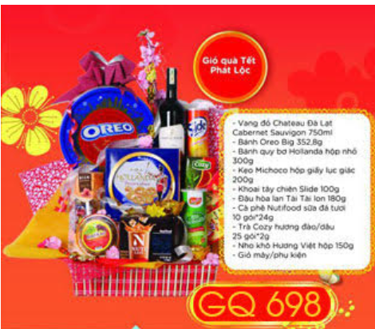
3 | Giỏ quà cao cấp Xuân Sài Gòn - HCM02 | GIỎ QUÀ TẾT VIỆT | https://www.gioquatetviet.com/qua-tet/qua-tet-gia-duoi-1000k/gio-qua-tet-cao-cap-hcm-02 | 700.000đ | Số lượng : 8 món Đồ uống cao cấp - Pháp Trà xanh hộp tết - Việt nam Kẹo Yokubari - Nhật Socola Ritter Sport - Đức Nho khô - Mỹ Mứt trái cây Bonne Maman - Pháp Kẹo Haribo - Đức Bánh quy sô cô la August - Việt Nam | 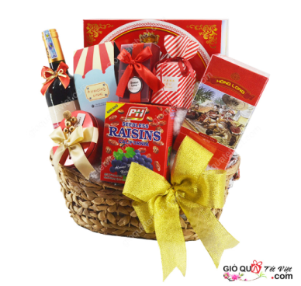
4 | Giỏ quà tết Hà Nội Xưa - HNA01 | GIỎ QUÀ TẾT VIỆT | https://www.gioquatetviet.com/qua-tet-tp-hcm/gio-qua-tet-cao-cap-ha-noi-xua-hna01 | 800.000đ | Số lượng : 8 món '-Đồ uống cao cấp - Pháp '-Trà Ahmad - Anh quốc '-Kẹo Yokubari - Nhật '-Cà phê Nescafe - Hàn quốc '-Nho khô - Mỹ '-Mứt trái cây Bonne Maman - Pháp '-Kẹo Haribo - Đức '-Bánh quy sô cô la Tustimax - Việt Nam | 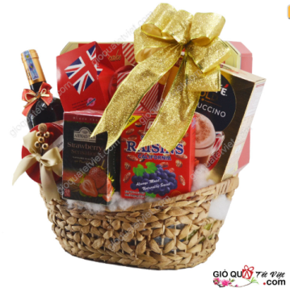
5 | Giỏ Quà Tết Phát Tài - GQT2029 | HAPPYTIMES | http://happytimes.vn/san-pham/gio-qua-tet-phat-tai-gqt2029/ | 915,500 vnđ | Số lượng : 10 món '- Trầ Tân cương oolong tứ quý -VN '- Myster Cacao hoọp xanh -VN '- Myster Ca cao Hộp đỏ -VN '- Bánh Libra VN '-Kẹo socola THổ Nhĩ Kỳ '- Cad phê sữa hòa tan Hiệp Đạt VN '- Mứt dừa sấy giòn vị sữa VN '- Trà túi lọc Hoàng Gia VN '- Rượu vang Pháp '- Choco Pie Thái Lan | 